原紙
メクテック株式会社 御中 |  |  |  | ミツイ精密株式会社 |  |  |  | 整理 No.
後工程製造部 |  |  |  | MITSUISEIMITSU |  |  |  | Serial No.
To:MEKTEC CORPORATION
Mektec Division
Back End Process production Dept.
 |  |  | 量 産 部 品 検 査 成 績 書 |  |  |  |  | 作成日 年 月 日 | 2024-11-01 15:45:56
 |  |  | I n s p e c t i o n F o r m |  |  |  |  | DATE | Y M D
部品ﾅﾝﾊﾞｰ |  |  | 材質 |  | 製造ロットﾅﾝﾊﾞｰ |  | 納入ロットＮo |  | 担 当 | 承 認
Product Code No. |  |  | Material |  | Production Lot No. |  | Shipping Lot No. |  | Inspector | Approved by
NT4584-P53-04 |  |  | A1100
材料コード |  | 抜取り数 |  | 判定 | 製造ロット数 |  | 納入ロット数
Material Code No. |  | Sampling quantity |  | Judgment | Produced Lot Size |  | Shipped Lot Size
PMAQJC |  | 寸法 5pcs、外観 5pcs |  | NG
略図 |  |  |  |  |  |  | 外 観 検 査
Drawing |  |  |  |  |  |  | Appearance Inspection
 |  |  |  |  |  |  | 検査数 |  |  | 全数
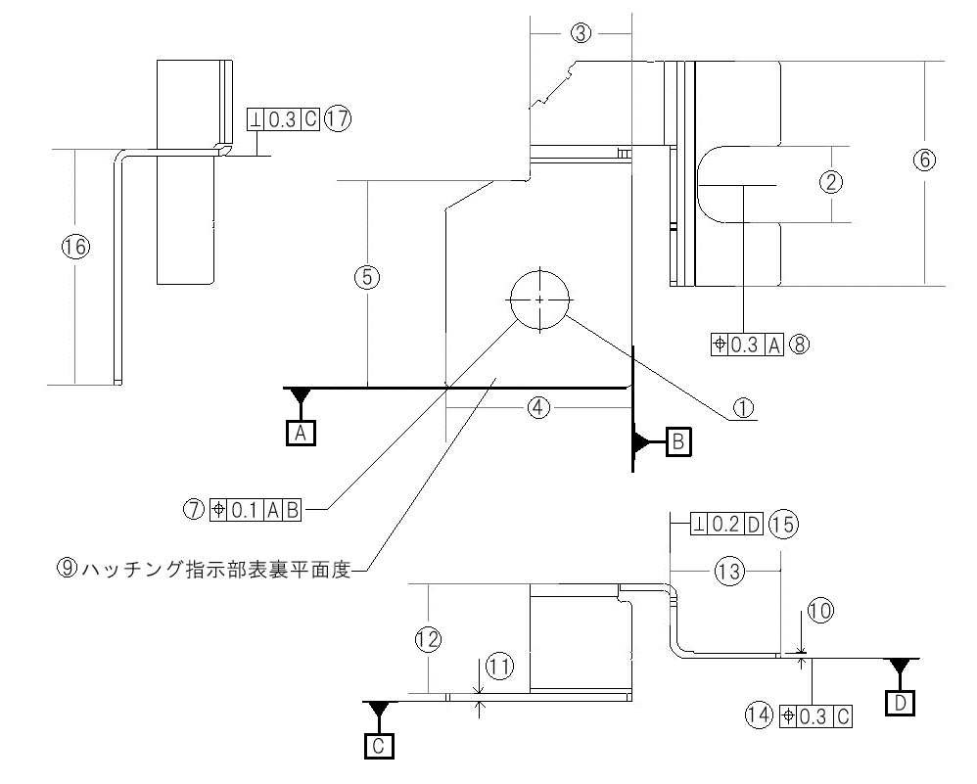
 |  |  |  |  |  |  | Quantity |  |  | 100％inspection
 |  |  |  |  |  |  | 検査項目 |  |  | 結果
 |  |  |  |  |  |  | Inspection Items |  |  | Result
 |  |  |  |  |  |  | ｹﾞｰﾄバリ / Gate burr
 |  |  |  |  |  |  | ﾊﾟｰﾃｨﾝｸﾞ ﾊﾞﾘ/Parting burr
 |  |  |  |  |  |  | ﾉｯｸﾋﾟﾝ ﾊﾞﾘ/Knock pin barr
 |  |  |  |  |  |  | キズ / Scratch |  |  | OK
 |  |  |  |  |  |  | 打痕 / Dent |  |  | OK
 |  |  |  |  |  |  | 異物付着/Foreign article attached |  |  | OK
 |  |  |  |  |  |  | クラック/Crack |  |  | OK
 |  |  |  |  |  |  | 油付着 / Oilstain |  |  | OK
 |  |  |  |  |  |  | かじり/Gnaw |  |  | OK
 |  |  |  |  |  |  | 変形 / Deformation |  |  | OK
 |  |  |  |  |  |  | 成形不良/Incomplete ultem
 |  |  |  |  |  |  | ｴｱｰ入り/Air bubble
 |  |  |  |  |  |  | ヒケ(収縮)/Shrinkage
 |  |  |  |  |  |  | 穴のﾒｸﾚ/Hole edge swell |  |  | OK
 |  |  |  |  |  |  | 異物巻込み/Foreign article inside |  |  | OK
 |  |  |  |  |  |  | バリ / Burr |  |  | OK
 |  |  |  |  |  |  | 変色 / Discoloration |  |  | OK
 |  |  |  |  |  |  | ソリ / Warp |  |  | OK
 |  |  |  |  |  |  | 錆 / Rust |  |  | OK
 |  |  |  |  |  |  | 汚れ / Contamination |  |  | OK
寸法測定 |  | NEXIV |  | 材料ロットナンバー/Material Lot No.
Measurement
測定箇所 | 規格 Standards | 公差 + | 測定器具 Measure by | Sample 1 | Sample 2 | Sample 3 | Sample 4 | Sample 5 |  |  | 判定 | センター値 | ％tolerance |  | Judgment (50％) | Max | Min | R | AVE | σn-1 | Cp | Cpk | Spec | ＣＰＫ判定
Inspected Point |  | Tolerance - |  |  |  |  |  |  |  |  |  |  | UPPER | LOWER
1 | 6.500 | 0.050 | S |  |  |  |  |  |  |  |  | 6.5
 |  | 0.050
2 左 | 8.400 | 0.050 | S |  |  |  |  |  |  |  |  | 8.4
 |  | 0.050
2 右 | 8.400 | 0.050 | S |  |  |  |  |  |  |  |  | 8.4
 |  | 0.050
3 | 11.150 | 0.100 | S |  |  |  |  |  |  |  |  | 11.15
 |  | 0.100
4 手前 | 20.350 | 0.100 | S |  |  |  |  |  |  |  |  | 20.35
 |  | 0.100
4 中央 | 20.350 | 0.100 | S |  |  |  |  |  |  |  |  | 20.35
 |  | 0.100
4 奧 | 20.350 | 0.100 | S |  |  |  |  |  |  |  |  | 20.35
 |  | 0.100
5 | 22.470 | 0.100 | S |  |  |  |  |  |  |  |  | 22.47
 |  | 0.100
6 | 24.500 | 0.100 | S |  |  |  |  |  |  |  |  | 24.5
 |  | 0.100
7 位置度 | 0.000 | 0.100 | S |  |  |  |  |  |  |  |  | 0.05
 |  | 0.000
8 位置度左 | 0.000 | 0.300 | S |  |  |  |  |  |  |  |  | 0.15
 |  | 0.000
8 位置度右 | 0.000 | 0.300 | S |  |  |  |  |  |  |  |  | 0.15
 |  | 0.000
9 平面度表 | 0.000 | 0.050 | S |  |  |  |  |  |  |  |  | 0.025
 |  | 0.000
9 平面度裏 | 0.000 | 0.050 | S |  |  |  |  |  |  |  |  | 0.025
 |  | 0.000
10 手前 | 0.600 | 0.050 | M |  |  |  |  |  |  |  |  | 0.6
 |  | 0.050
10 奧 | 0.600 | 0.050 | M |  |  |  |  |  |  |  |  | 0.6
 |  | 0.050
11 手前 | 0.800 | 0.060 | M |  |  |  |  |  |  |  |  | 0.8
 |  | 0.060
11 奧 | 0.800 | 0.060 | M |  |  |  |  |  |  |  |  | 0.8
 |  | 0.060
12 | 12.050 | 0.100 | S |  |  |  |  |  |  |  |  | 12.05
 |  | 0.100
13 手前 | 12.100 | 0.100 | S |  |  |  |  |  |  |  |  | 12.1
 |  | 0.100
13 中央 | 12.100 | 0.100 | S |  |  |  |  |  |  |  |  | 12.1
 |  | 0.100
14 位置度 | 0.000 | 0.300 | S |  |  |  |  |  |  |  |  | 0.15
 |  | 0.000
15 直角度 | 0.000 | 0.200 | S |  |  |  |  |  |  |  |  | 0.1
 |  | 0.000
16 | 25.800 | 0.100 | S |  |  |  |  |  |  |  |  | 25.8
 |  | 0.100
17 直角度 | 0.000 | 0.300 | S |  |  |  |  |  |  |  |  | 0.15
 |  | 0.000
濡れ性 | 46.0mN/m | 以上 | Sn Plating Area | OK

Ｋ：Microscope Ｇ：Pin-Gauge Ｍ：Micrometer Ｎ：Vernier Caliper Ｔ：Projector Ｓ：CNC Video Measuring Systems
 |  | 1 | 2 | 単位 μｍ |  | 製造ロットﾅﾝﾊﾞｰ
Niメッキ | 0.5以上 |  |  | 部品ﾅﾝﾊﾞｰ |  | Production Lot No. |  | 0 | 検査確認印
Snメッキ | 1以上 |  |  | Product Code No. |  | 納入ロットＮo |  |  | Checked by
計メッキ | 3以下 | 0 | 0 | NT4584-P53-04 |  | Shipping Lot No. |  | 0
KH020-HH042-1 |  |  |  |  |  |  |  |  |  | TT02-A01/03

